Horarios
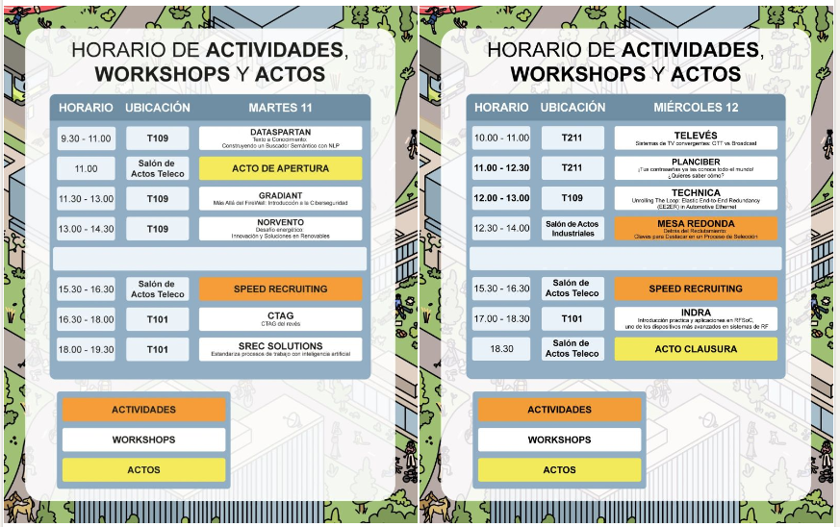
Martes Mañana | Abre
Martes Tarde |  | Tengo clase a partir de las 7
Miercoles Mañana |  | Tengo clase hasta las 11:30
Miercoles Tarde | Cierra

Dispongo de la mañana del martes
La tarde del martes hasta las 6 mas o menos
La mañana del miercoles, de 11:30 a 13:30 aprox
La tarde del miercoles completa

